Тест-кейс
ТК №1. Регистрация нового пользователя в системе
Выполнил: Черепанов А.В
Дата 10.01.2022г.
ID | Приоритет | Название | Предусловие | Тестовые данные | Шаги воспроизведения | Ожидаемый результат | Окружение | Скриншот | Статус | Ссылка на баг | Комментарий
ТК №1 | Высокий | Регистрация нового пользователя в системе | 1.Открыта главная страница сайта https://www.loom.com | Почтовый ящик: Email: test_1.186@mail.ru Password: PMbRyRp|ir11 Loom: First Name: Rick Last Name: Grimes Password: VXqE-%+5Sj2S!E_ | 1 В горизонтальной строке нажать кнопку "Sign in". 2 В поле Email address ввести email. 3 Нажать кнопку "Create Free Account". 4 В открывшемся окне ввести: First Name, Last Name, Password, Confirm Password. 5 Поставить галочку в окне "I agree to Loom’s Terms and Privacy Policy". 6 В появившемся окне выбрать необходимые картинки нажать кнопку "Потвердить". 7 В появившемся окне нажать кнопку "Continue". 8 Перейти на почту по Email указанному при регистрации. 9 Открыть письмо от "Loom" в открывшеся окне нажать кнопку "Verify your email address". | Пользователь зарегистрирован в системе | OC Windows 10, браузер Chrome 97.0.4692.71 |  | Passed

ТК №2 Авторизация пользователя на сайте
Выполнил: Черепанов А.В
Дата 10.01.2022г.
ID | Приоритет | Название | Предусловие | Тестовые данные | Шаги воспроизведения | Ожидаемый результат | Окружение | Скриншот | Статус | Ссылка на баг | Комментарий
ТК №2 | Высокий | Авторизация пользователя на сайте | Открыта главная страница сайта https://www.loom.com | Email: test_1.186@mail.ru Password: VXqE-%+5Sj2S!E_ | 1.В горизонтальной строке нажать кнопку "Sign in". 2.В поле Email address ввести email. 3.В поле Password ввести password. 4.Нажать кнопку "Log in". | Пользователь авторизован в системе | OC Windows 10, браузер Chrome 97.0.4692.71 |  | Passed

ТК №3. Скачивание настольного приложения
Выполнил: Черепанов А.В
Дата 10.01.2022г.
ID | Приоритет | Название | Предусловие | Тестовые данные | Шаги воспроизведения | Ожидаемый результат | Окружение | Скриншот | Статус | Ссылка на баг | Комментарий
ТК №3 | Высокий | Скачивание настольного приложения на ПК | 1.Пользователь авторизован на сайте. 2.Открыта страница личного кабинета https://www.loom.com/my-videos |  | 1.Нажать в горизонтальной строке на кнопку "Download Desktop App". | Приложение скачалось на ПК | OC Windows 10, браузер Chrome 97.0.4692.71 |  | Passed

ТК №4. Скачивание мобильного приложения
Выполнил: Черепанов А.В
Дата 10.01.2022г.
ID | Приоритет | Название | Предусловие | Тестовые данные | Шаги воспроизведения | Ожидаемый результат | Окружение | Скриншот | Статус | Ссылка на баг | Комментарий
ТК №4 | Высокий | Скачивание приложения на телефон | 1.Пользователь авторизован на сайте. 2.Открыта страница личного кабинета https://www.loom.com/my-videos | Google аккаунт: test_1.186@mail.ru пароль: 12345vcxz | 1.В правом верхнем углу нажать кнопку "R (account&preferences)" 2.В открывшемся окне нажать "Download mobile app". 3.На открывшейся странице нажать кнопку "Google Play". 4.Открылась новая вкладка "Google Play". 5.Нажать кнопку "Установить". 6.Выбрать устройство. 7.Нажать кнопку "Установить". 8.В появившемся окне нажать кнопку "Далее". 9.В поле "Введите пароль" ввести пароль Google аккаунта. 10.Нажать кнопку "Далее | Приложение установлено на телефон | OC Windows 10, браузер Chrome 97.0.4692.71 | 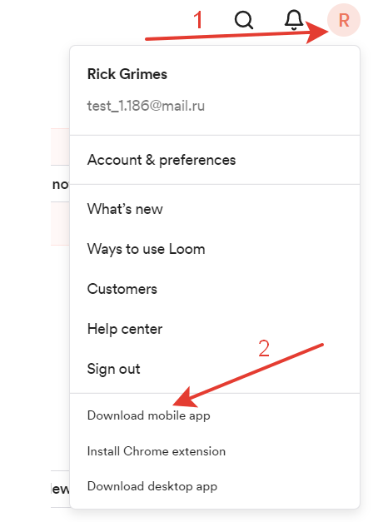 | Passed

